Planilha1
MIB – linha completa acessórios para hidrantes
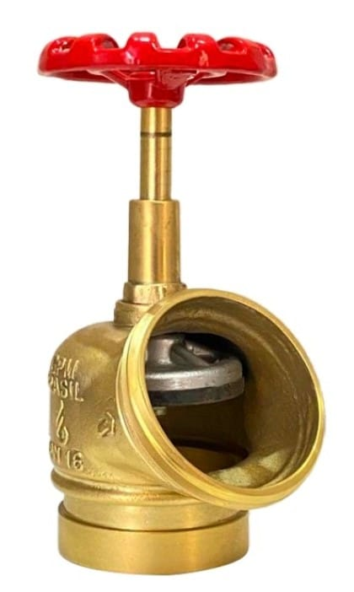
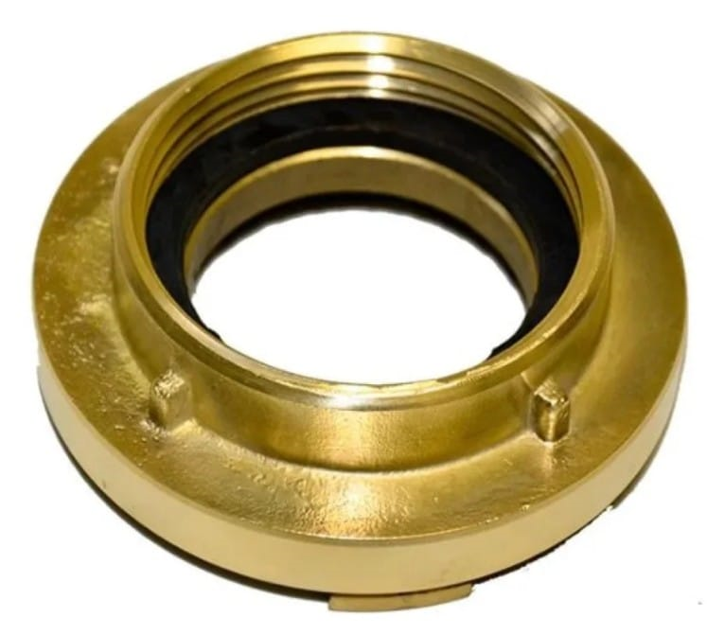
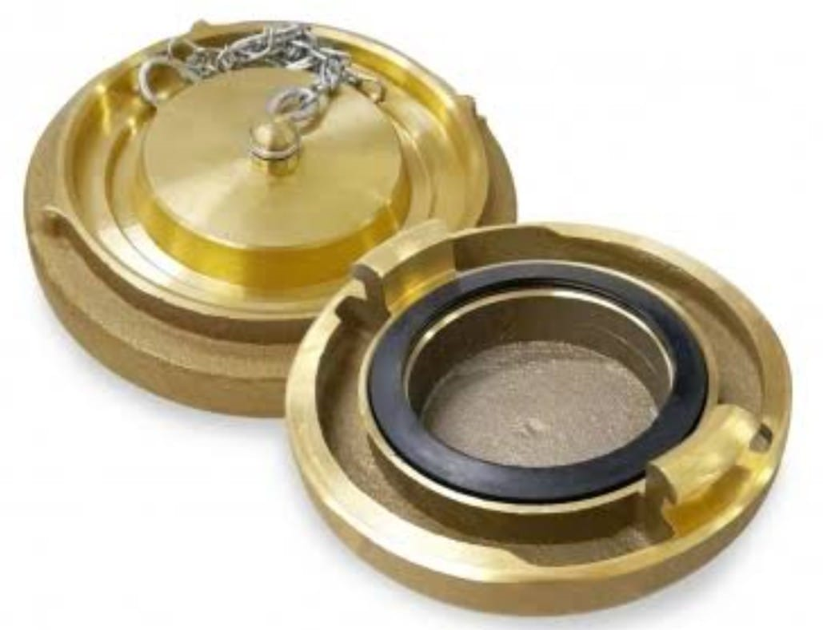

Não perca a oportunidade de economizar com qualidade e garantia.

